EU LIQA
Tabelle EU LIQA - Liquiditätsrisikomanagement
gemäß Artikel 451a Absatz 4 CRR

Zeilen-nummer | Qualitative Angaben - Freitext
a) | Strategien und Prozesse im Liquiditätsrisikomanagement, einschließlich Strategien zur Diversifizierung der Quellen und Laufzeiten geplanter Finanzierungen | Wesentliche strategische Zielsetzungen im Liquiditätsrisikomanagement sind: • die Sicherstellung der jederzeitigen Zahlungsfähigkeit • Einrichten eines adäquaten Internal Liquidity Adequacy Assessment Process (ILAAP) • Vorhalten eines angemessenen Liquiditätspuffers • Optimierung der Refinanzierungsstruktur aus ökonomischer Perspektive, aus risikoorientierter Perspektive sowie hinsichtlich der Auswirkungen von bestehenden Liquiditätsvorschriften • Vermeidung von Konzentrationsrisiken (Diversifikation) in Bezug auf Refinanzierungsquellen und -termine, insbesondere durch: - Refinanzierung via breit gestreuter Kundeneinlagen - Refinanzierung mittels Eigenemissionen - Refinanzierung im Interbankengeschäft - Refinanzierung mittels OeNB-Tendergeschäften • Einsatz eines wirksamen Liquiditätskostenmodells • regelmäßige Validierung der Annahmen und Maßnahmen in der Liquiditätsrisikosteuerung • Treffen von Vorsorgen für Stresssituationen • Definition eines Notfallplans, der in seiner Ausgestaltung eine rasche und effiziente Umsetzung der erforderlichen Maßnahmen gewährleistet und die Auswirkungen von Stresstests berücksichtigt Einen wesentlichen Teil des Planungsprozesses bildet die Planung der Refinanzierung. Diese ist mit dem Gesamtplanungsprozess eng verzahnt und steht mit diesem im Verlauf des Planungsprozesses in einer permanenten Wechselwirkung. Im Rahmen des operativen Liquiditätsmanagements erfolgt die kurzfristige Planung der Liquidität. Einen wesentlichen Bestandteil des operativen Liquiditätsmanagements bildet darüber hinaus die tagesaktuelle Planung und Steuerung des Bestands an Mindestreserveguthaben bei der OeNB und die damit verbundene Optimierung des diesbezüglichen Zinsaufwands. Der ökonomische Ausgleich von Liquiditätsspitzen mittels Geldmarkttransaktionen ist eine weitere operative Maßnahme zum kurzfristigen Management der Liquidität. Vom operativen Liquiditätsmanagement ist zudem auch die Steuerung der Innertagesliquidität umfasst.
b) | Struktur und Organisation der Liquiditätsrisikomanagement-Funktion (Zuständigkeiten, Satzung, sonstige Verfahren) | n.a.
c) | Eine Beschreibung des Zentralisierungsgrads des Liquiditätsmanagements und der Interaktion zwischen den Einheiten der Gruppe | n.a.
d) | Umfang und Art der Risikoberichts- und Messsysteme | n.a.
e) | Leitlinien für die Liquiditätsrisikoabsicherung und -minderung und die Strategien und Verfahren zur Überwachung der laufenden Wirksamkeit der zur Risikoabsicherung und -minderung getroffenen Maßnahmen | n.a.
f) | Ein Überblick über die Notfallfinanzierungspläne der Bank | n.a.
g) | Eine Erläuterung, wie Stresstests verwendet werden | n.a.
h) | Eine vom Leitungsorgan genehmigte Erklärung zur Angemessenheit der Liquiditätsrisikomanagementverfahren des Instituts, mit der sichergestellt wird, dass die eingerichteten Liquiditätsrisikomanagementsysteme dem Profil und der Strategie des Instituts angemessen sind | Seitens des Vorstands der VKB-Bank wird bestätigt, dass die eingerichteten Liquiditätsrisikomanagement-Systeme im Hinblick auf das Profil und die Strategie des Instituts angemessen sind.
i) | Eine vom Leitungsorgan genehmigte konzise Liquiditätsrisikoerklärung, in der das mit der Geschäftsstrategie verbundene allgemeine Liquiditätsrisikoprofil des Instituts knapp beschrieben wird. Diese Erklärung enthält wichtige Kennzahlen und Angaben (mit Ausnahme derjenigen, die bereits im Meldebogen EU LIQ1 gemäß diesen technischen Durchführungsstandards erfasst sind), die externen Interessenträgern einen umfassenden Überblick über das Liquiditätsrisikomanagement des Instituts geben, einschließlich Angaben dazu, wie das Liquiditätsrisikoprofil des Instituts und die vom Leitungsorgan festgelegte Risikotoleranz zusammenwirken. Diese Kennzahlen können Folgendes umfassen: | Zum Liquiditätsrisiko der VKB-Bank wird seitens des Vorstands folgende Aussage getroffen: „Im Hinblick auf das Liquiditätsrisiko gilt der Grundsatz, dass Risiken nur in einem Ausmaß eingegangen werden, bei dem eine jederzeitige ausreichende Refinanzierung sichergestellt ist und ein ausreichender Liquiditätspuffer zur Verfügung steht. Konkrete Limite und Frühwarn-Schwellen spiegeln die Risikotoleranz in Bezug auf die wesentlichen Aspekte des Liquiditätsrisikos wider.“ Das Liquiditätsrisikomanagement des VKB-Konzerns folgt einem konservativen und von Vorsicht geprägten Ansatz. Mögliche Finanzierungsspitzen werden über den Liquiditätspuffer ausreichend abgesichert. Zusätzlich sorgen konservativ gesetzte Limits für Spielraum, wobei in Summe eine Erfüllung der regulatorischen Erfordernisse inklusive einem Sicherheitsaufschlag angestrebt wird. Wesentliche Grundlage dieser aufsichtlichen Anforderungen bildet dabei der Internal Liquidity Adequacy Assessment Process (ILAAP). Generell wird - nicht zuletzt mittels eines eigenen Limits - auf ein ausgewogenes Verhältnis zwischen Kundeneinlagen und -ausleihungen geachtet. Dadurch soll die Abhängigkeit von den Kapitalmärkten auf ein möglichst geringes Maß reduziert werden. Aufgrund der Tatsache, dass die VKB-Bank ihre Kundeneinlagen zum größten Teil auf ihrem oberösterreichischen Heimmarkt generiert, besteht allerdings eine gewisse Abhängigkeit von der wirtschaftlichen Entwicklung in einem regional eng begrenzten Gebiet und damit ein entsprechendes Klumpenrisiko. Im Hinblick auf die Abwicklung der Liquiditätsflüsse liegt eine einfache und leicht nachvollziehbare Struktur vor. Die Steuerbarkeit der Liquidität wird auch durch ein einfach strukturiertes Handelsbuch sowie die Tatsache begünstigt, dass keine „aktive“ Handelstätigkeit erfolgt. Im eigenen Wertpapierbestand wird fast durchgängig eine Buy-and-Hold-Strategie verfolgt, was für überschaubare Umsätze sorgt. Bei Eigenemissionen wird regelmäßig auf gestaffelte Fälligkeitstermin
 | · Konzentrationslimits für Sicherheitenpools und Finanzierungsquellen (sowohl für Produkte als auch für Gegenparteien) | Im Derivategeschäft werden zur Besicherung ausschließlich Barsicherheiten gestellt. Als Besicherung für Tendergeschäfte werden neben besicherungsfähigen Wertpapieren Kreditforderungen von Kunden (Credit Claims) verwendet. Im Zusammenhang mit Kundeneinlagen sind unterschiedliche Limite, nach Firmenkunden und Privatkunden implementiert. Die durchschnittliche Höhe der TOP-10 Firmenkundeneinlagen betrug im Berichtsjahr € 117 Mio, jene von Privatkundeneinlagen € 37 Mio.
 | · Individuelle Messinstrumente oder Parameter zur Bewertung der Struktur der Bankbilanz oder zur Projizierung von Mittelflüssen und künftigen Liquiditätspositionen, unter Berücksichtigung außerbilanzieller bankspezifischer Risiken | 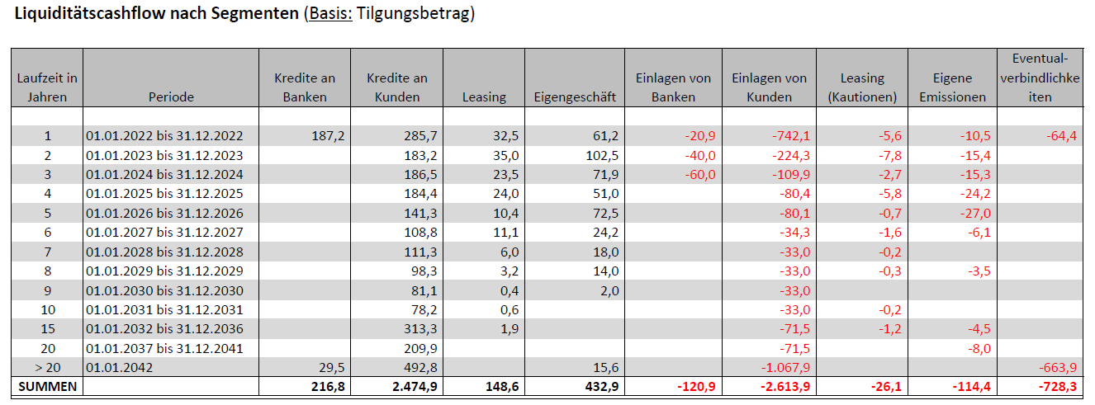
 | · Liquiditätsrisikopositionen und Finanzierungsbedarf auf Ebene der einzelnen Rechtsträger, ausländischen Zweigstellen und Tochterunternehmen, unter Berücksichtigung der gesetzlichen, sonstigen rechtlichen und operationellen Beschränkungen für die Übertragbarkeit von Liquidität | n.a.
 | · Bilanzielle und außerbilanzliche Positionen, aufgeschlüsselt nach Laufzeitbändern, und daraus erwachsende Liquiditätslücken | 